对账发票申请
潮州辉扬对账单-Recall
客户 | 下单时间 | 客户联系人 | 单据编号 | 客户PO号 | 睿颢合同号 | 客户款号 | 使用于 | 品名 | 数量(片） | 单价(RMB) | 金额(RMB) | 备注1 | 备注2
潮州市辉扬陶艺制作有限公司 | 2026-01-16 | Kelly | S26011438 | 18584 | RCZHYZH019 | 7302/046/700/02 | 花瓶 | 14标RFID贴纸45*35mm不可移 ZHRFS24014 | 2050 | 0.47 | 963.50
 |  |  |  | 21791 |  | 0370/043/714/99 | 陶瓷碗 | 14标RFID贴纸45*35mm不可移 ZHRFS24014 | 9050 | 0.47 | 4253.50
TOTAL1 |  |  |  |  |  |  |  |  | 11100 |  | 5217
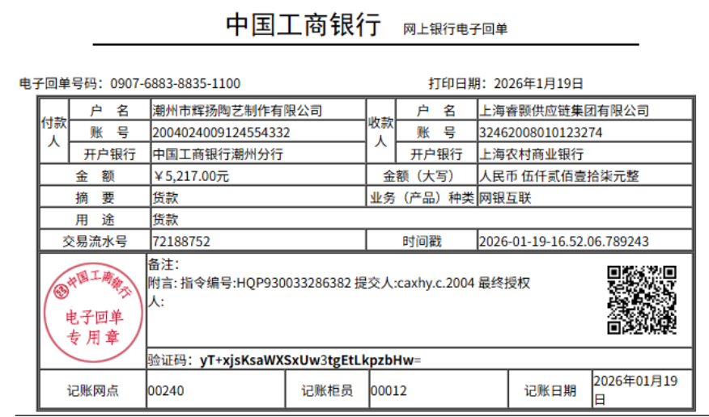
发票通知单
编号 （发票张数） | 申请日期 | 客户 | 开票抬头 （请填写全名） | 货物或应 税劳名称（比如吊粒，吊牌等，大致写一下就可以） | 规格型号 （如果不需要注明的请写“无”） | 单位 | 数量 | 金额 （一张发票的总金额） | 备注
1 |  | 潮州辉扬 | 潮州市辉扬陶艺制作有限公司 | 贴纸 | 无 | pcs | 11100 | ￥5,217.00

